상품제안서
송월타월 추석 선물세트 (라이트무지 1매+마이보틀500ml 1개) | 상품코드: S22752

 |  |  |  |  |  |  | 02-713-8555 | www.synergygift.co.kr
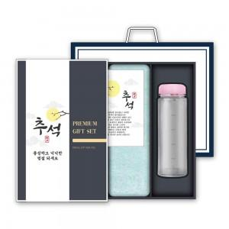

【상세/제작정보】 | <p>※자수인쇄 별도 문의 바랍니다.</p>

【인쇄/포장옵션】 | 실크, 자수, 텀블러1도인쇄 / 포장지포장

【공급단가】 | 수량 | 50~ | 100~ | 500~ | 1,000~ | 2,000~
*VAT별도 | 단가 | 7,990원 | 7,870원 | 7,680원 | 7,380원 | 7,070원

【상품 URL】 | https://www.synergygift.co.kr:443/src/goods_detail.php?gdno=22752

